B2. Mô hình logic(ERD)
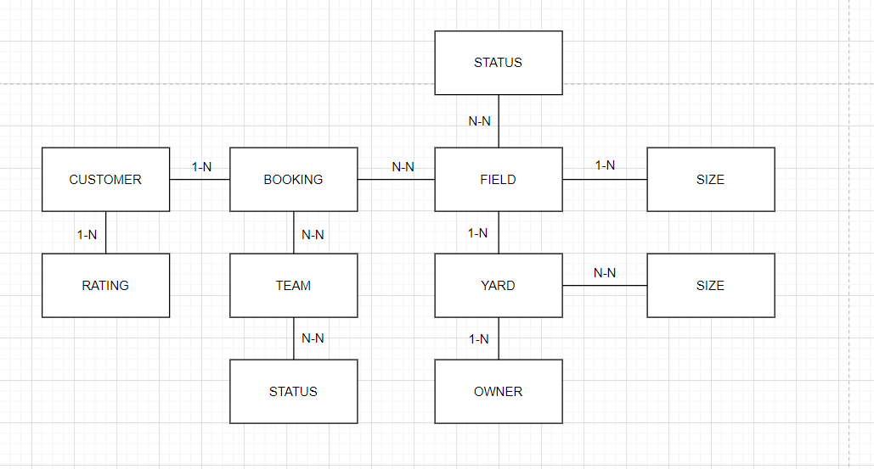
Mô hình logic
B1 | Xác định lại các thực thể và thuộc tính của thực thể
B2 | Xác định khóa của mỗi tập thực thể

 | CUSTOMER | YARD | RATING | TEAM | OWNER | FIELD | BOOKING | SIZE | SERVICE | TEAM_STATUS | FIELD_STATUS
 | ID | ID | ID | ID | ID | ID | ID | ID | ID | ID | ID
 | NAME | NAME | RATING_STAR | NAME | NAME | PRICE | CUSTOMER | DESC | NAME | DESC | DESC
 | PHONE | ADDRESS | CONTENT | STATUS(s) | PHONE | SIZE | FIELD(s) |  | PRICE
 |  | OWNER | CUSTOMER |  |  | YARD | TEAM(s)
 |  | FIELD(s) |  |  |  | STATUS(s)
 |  | SERVICE(s)

 |  |  |  |  | 1. Đối tượng
 |  |  |  |  | 2. Danh sách
 |  |  |  |  | 3. Khóa

B3 | Xác định mối quan hệ giữa các thực thể

